Planilha1
Link do vídeo: |  | https://youtu.be/R95aO52m1-g
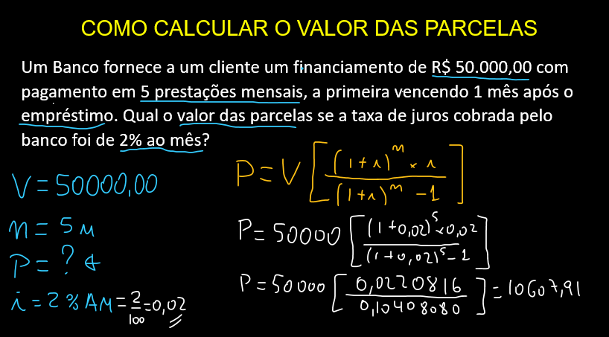
 | Valor | R$ 50,000.00
 | Tempo | 5
 | taxa | 2.00%
 | Prestação | -R$ 10,607.92

